Applicatie
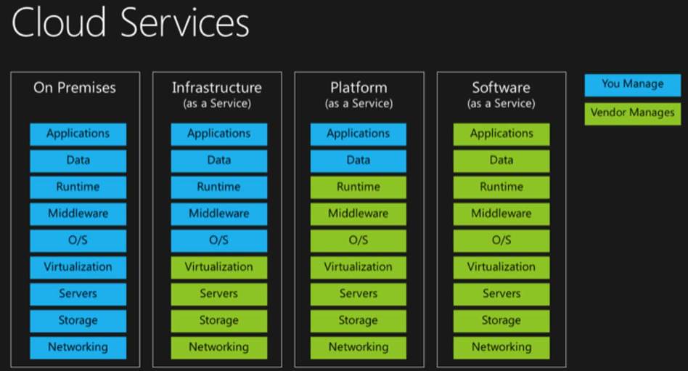
Bijlage K - Overzicht applicatielandschap gemeente Bernheze

Applicatielandschap |  | 13/07/2020

Leverancier | Applicatie | Doel | soort | Eigenaar | Service
CapGemini | iBabs | Digitaal vergaderen | 3 | Griffie | SAAS
Company Webcast | Company Webcast | Uitzending raadsvergaderingen via website | 3 | Griffie | SAAS
Sim | We hebben nog 1 onderdeel van SIM, een FTP server waar we grote documenten op slaan t.b.v. RO online bestemmingsplan om te publiseren |  |  |  | SAAS
Care | Sitebox | Intranet | 2 | ID-BO | SAAS
HowAboutYou | Obi4wan | Webcare | 4 | ID-BO
BNG | BNG | Telebankieren | 3 | ID-FIN
Frontin | Pauw | Analyse algemene uitkering | 3 | ID-FIN | WEB
Idoc | Vindsubsidies (abonnement) | Handboek subsidies | 4 | ID-FIN | WEB
PIANOo | TenderNed | Aanbestedingen | 3 | ID-FIN | WEB
Ingenico | Ogone | Betalingsverkeer web | 5 | ID-FIN
Currence | Pinautomaten | Pinbetalingen | 5 | ID-FIN
Paysquare (ICS/Equens) | Paysquare (inetrnat. betaalk.) | Betaling met VISA/Mastercard (website) | 5 | ID-FIN
Perceptive | BPM-One | Werkprocessen | 3 | ID-FIN
PinkRoccade | CIR / Makelaarsuite | NHR | 1 | ID-FIN
PinkRoccade | CiVision Innen | facturen admin | 2 | ID-FIN
PinkRoccade | SAP CiVision Middelen | Financiele adm. | 2 | ID-FIN
PinkRoccade | Webpublishing | Publicatie fin. Geg. | 3 | ID-FIN | WEB
E-connect | E-verbinding | Binnenh E-facturen van Peppol-netwerk | 5 | ID-FIN | SAAS
GouwIt | Gouwbelastingen | Raadplegen historie (uitfasering) | 4 | ID-FIN
Centric | LPS online / LPS | Salaris | 2 | ID-HRM
Centric | Motion | eHRM | 2 | ID-HRM | WEB
Centric | Motion Pro | Personeel/salaris | 2 | ID-HRM
Driessen | RAP | Handboek HRM | 4 | ID-HRM | WEB
Pardon | Pardon | Salarisberekeningen | 3 | ID-HRM | WEB
Onvia | Onvia | Ziekteverzuim | 3 | ID-HRM
Vicrea | Neuron stelsel registratie | BRK | 2 | ID-IV
Bentley | Microstation | GIS bewerking | 5 | ID-IV
Circle | Enable-U / adeptia | Gegevensdistributie | 5 | ID-IV
Circle | Kofax (BMC) | Documentbewerking (digitale postkamer) | 5 | ID-IV
Circle | Verseon | DMS / Zaaksysteem | 2 | ID-IV
Cyclomedia | Cyclorama | Presentatie geogegevens | 4 | ID-IV
Grontmij | DG-Dialog BGT | BGT | 1 | ID-IV
GW Crossmedia | H&O archiefweb | Digitale archivering website | 3 | ID-IV | SAAS
Interaction | Xential | Documentgeneratie | 5 | ID-IV
Logius/KPN | eHerkenning | Authenticatie diverse online diensten | 5 | ID-IV
Microsoft | Office 365 | Web,mail,agenda en KA | 3 | ID-IV
OGD | Topdesk helpdesk | Servicedesk | 2 | ID-IV
PinkRoccade | Makelaarsuite | Gegevensdistributie | 5 | ID-IV
PinkRoccade | MQ/jbos | Systeemprogrammatuur | 5 | ID-IV
SDU | i-Navigator/model DSP | Opstell werkproc/zaakgericht werken Verseon | 3 | ID-IV
Vicrea | Gegevensmagazijn | Gegevensdistributie geo | 5 | ID-IV
Vicrea | Gis / Stroomlijn | Gegevensdistributie geo | 3 | ID-IV
Vicrea | Koppelvlakken | Gegevensdistributie geo | 5 | ID-IV
Vicrea | AKR-info | Gegevensdistributie geo | 5 | ID-IV
SDU | i-Navigator/AVG-module | Inf.veiligh/privacy processen, register van verwerkingen meta data | 3 | ID-IV
Quest | Toad | Gegevensbewerk, database beheer hulpmiddel, Oracle database bekijken/aanpassen, overzichten, gereedschap | 5 | ID-IV
PinkRoccade | Cipers/Voa/i-spiegel/statistiek/iBurgerzaken | GBA | 1 | KCC Burgerz
HTA | BAM | Begraafplaatsadministratie | 2 | KCC Burgerz | SAAS
Procura | Procura verkiezingen | Verkiezingen | 2 | KCC Burgerz
RVIG | LAA | Landelijke aanpak adresonderzoek | 2 | KCC Burgerz
JCC | Gbos / Gplan | Klantgeleiding | 3 | KCC Burgerz
JCC | Gkas | Kassasysteem | 3 | KCC Burgerz
A'dam dienst persoonsgeg | HBA | Handboek burgerzaken | 4 | KCC Burgerz
sdu | vind kennisbank | kennisbank burgerzaken | 4 | KCC Burgerz
PinkRoccade | TDI | Documentgeneratie (brieven) | 5 | KCC Burgerz
RVIG | RAAS | Verw/uitgeven paspoorten en ID's | 5 | KCC Burgerz
MyExports | MyExports-BIG | Logging GBA in Makelaar-magazijn | 5 | KCC Burgerz
PinkRoccade | iNzicht Burgerzaken | Rapportage iBurgerzaken | 5 | KCC Burgerz
SafeHarbour | IC Content (Scienta)/bmc portaal | kennismanagementsysteem | 3 | KCC Burgerz en ID-IV | WEB
Care | Sitebox | Website | 2 | KCC Publieksc | SAAS
Siteimprove | Siteimprove | Contentbewaking | 5 | KCC Publieksc | SAAS
Roxit | Squit | Vergunning en Handhaving | 2 | KCC Vergun
Vicrea | BAG | BAG | 1 | KCC Vergun
KPN | CORV | Gegevensdistributie zorg/jeugd | 5 | KCC Zorg | SAAS
PinkRoccade | Samenleving zorg voor jeugd (CSAM) | Jeugdzorg | 2 | KCC Zorg
PinkRoccade | Samenleving zorg welzijn (CSAM) | WMO | 2 | KCC zorg
Schulinck | Handboek wmo / recht op wmo | Handboek WMO | 4 | KCC Zorg
Sweco | Obsurv/RioGl | BOR: Rioolbeheer | 2 | LO-Beheer
Sweco | Obsurv | BOR: Wegbeheer | 2 | LO-Beheer
HTA | AVM | Verhuuradministratie | 2 | LO-Beheer | SAAS
Ibis | GWW bestek | RAW bestekken ibn groen | 3 | LO-Beheer
Sencon | SAM | BOR: Druk/Vacuumriool | 2 | LO-Beheer
Sweco | Klick service | BOR: WIBON | 2 | LO-Beheer
Xylem | Aquaview | BOR: BBB/Gemaal/Overstort | 2 | LO-Beheer
Sweco | Obsurv | BOR: Groen | 2 | LO-Beheer
Giskit | Plan/GML viewer/publiceer | nWRO publicatie bestem.plan | 2 | LO-Beleid
Vicrea | Neuron stelsel registratie | Wkbp (per 2021 gaat dit via het Kadaster) | 2 | LO-Beleid

Soort applicatie
1 = Basisadministratie, de wettelijke basisregistraties ontstaan vanuit het principe ‘eenmalig inwinnen en meer-voudig gebruik’ (Bronhouder gemeente BRP, BAG, WOZ en BGT en overige bronhouders o.a. NHR en BGT).
2 = Kernadministratie, bedrijfskritische en/of afdelingsoverschrijdende applicaties die nodig zijn voor het uitvoeren van de gemeentelijk taken, o.a. Squit, CiVision Middelen en CSAM, Verseon.
3 = Ondersteunende administratie, deze applicaties zijn niet noodzakelijk maar dragen wel bij aan het goed draaien van de organisatie.
4 = Raadpleeggereedschap, raadpleegtool, kennisbanken en handboeken.
5 = Hulpmiddel / koppelingsinstrument, om een functie van een applicatie werkende te krijgen of er gegevens uit te krijgen / (keten)integratie van digitale data en diensten tussen verschillende applicaties.

Rollen beheerders
Gegevensbeheerder | Het geheel van activiteiten gericht op de inhoudelijke kwaliteitszorg betreffende het gegevens verzamelen, de gegevensverwerking en de informatievoorziening.
Applicatiebeheerder | Het geheel van activiteiten gericht op het ondersteunen van de applicatie en de waarborging van continuïteit aan de gebruikerszijde van de informatievoorziening.
Systeembeheerder | Het geheel van activiteiten gericht op het onderhouden van de technische aspecten van de applicatie. Dit betreft het beheer van de hardwareomgeving, de onderliggende database en het netwerk.

Taken
Gegevensbeheerder | ▪ Zorg dragen voor het ontsluiten van gegevens (eventueel via een gegevensmagazijn) naar gelang de behoefte van de gebruikers rekening houdende met wet- en regelgeving;
 | ▪ Zorg dragen voor een eenduidige interpretatie van gegevens binnen de organisatie;
 | ▪ Bewaken van het eigenaarschap van gegevens;
 | ▪ Bewaken dat de gegevens in de gegevensverzameling die hij bewaakt voldoen aan wet- en regelgeving. En is het eerste aanspreekpunt bij externe audits;
 | ▪ Bewaken dat een gegeven tot stand komt volgens een vastgesteld proces;
 | ▪ Verantwoordelijk voor het proces rondom terugmeldvoorziening van de basisregistraties dat betrekking heeft op de eigen afdeling;
 | ▪ Verantwoordelijk voor de kwaliteit van de gegevens binnen het vakgebied. Consistentie, juistheid, tijdigheid en betrouwbaarheid van de gegevens;
 | ▪ Adviseren vanuit het vakgebied over verbetermogelijkheden in de werkprocessen m.b.t. gegevens;
 | ▪ Het adviseren en ondersteunen van het management m.b.t. gegevens;
 | ▪ Verantwoordelijk voor kennisoverdracht naar nieuwe medewerkers rondom gegevensbeheer binnen het vakgebied;
 | ▪ Houdt zich aan afdeling overschrijdende afspraken rondom gegevensbeheer die vastgelegd zijn in een handboek;
 | ▪ Organiseren van overleggen rondom gegevensbeheer binnen het vakgebied.

Applicatiebeheerder | ▪ Inrichten applicatie en testen werking applicatie;
 | ▪ Zorg dragen voor dat de functionaliteit van de applicatie aan de eisen en wensen van de gebruikers blijft voldoen en dat deze functionaliteit consistent blijft;
 | ▪ Beheren en muteren van de (maatwerk)-tabellen t.b.v. parameterisatie;
 | ▪ Beheren en muteren aan gebruikers toegekende keuzemenu’s;
 | ▪ Inrichten/maken overzichten;
 | ▪ Organiseren bevoegdheden (autorisatie) binnen applicatie;
 | ▪ Signaleren van onvolkomenheden/afwijkingen bij gebruikers;
 | ▪ Uitvoering geven aan het proces rondom terugmeldvoorziening van de basisregistraties dat betrekking heeft op de eigen afdeling;
 | ▪ Verantwoordelijk voor de installatie van updates en proces hiervan, doorvoeren installatie, testen en vrijgeven applicatie;
 | ▪ Ondersteunen gebruikers bij het gebruik van de applicatie;
 | ▪ Gevraagd en ongevraagd advies geven aan de gebruikers omtrent het gebruik van de applicatie;
 | ▪ Inventariseren van wensen van gebruikers, maken van melding van wensen nieuwe functionaliteiten en informeren van gebruikers over nieuwe functionaliteiten;
 | ▪ Zorg dragen voor opleiding en voorlichting van de gebruikers. Stelt opleidings- en instructiematerieel samen, plant en organiseert opleidingen;
 | ▪ Maken van goede werkafspraken met de gebruikers en systeembeheerders;
 | ▪ Onderhouden van contacten met leverancier (over o.a. updates en foutmelding van de applicatie);
 | ▪ Neemt deel aan interne, landelijke en regionale applicatiebeheerders overleggen. En behartigt hierbij de belangen van de gebruikers.

Systeembeheerder | ▪ Beheren en onderhouden van het netwerk, de apparatuur en de besturingsprogrammatuur en bijstellen van de infrastructuur al naar gelang de behoeften van de organisatie;
 | ▪ Bewaken van de IT architectuur;
 | ▪ Voeren van alle noodzakelijke handelingen ten behoeve van beveiliging van apparatuur, programmatuur en data;
 | ▪ Zorg dragen voor uitwijkvoorzieningen;
 | ▪ Installeren van applicaties/updates/release en deze beschikbaar maken/houden voor de gebruikers;
 | ▪ Beoordelen van het gebruik en adviseren van de beleidsmedewerker I&A over de wijzigingen/aanpassingen van het netwerk, de apparatuur en de besturingsprogrammatuur;
 | ▪ Zorg dragen voor een goede en adequate gebruikersondersteuning;
 | ▪ Participeren in in- en externe overlegstructuren (o.a. met leveranciers).

Service |  |  | Link
WEB is op basis van een Website (informatiefunctie bij o.a. abonnementen, Webmail) |  |  | Link
SAAS is op basis van Webapplicatie (mutatiefunctie) |  |  | Link
De verschillen tussen IAS, PAAS en SAAS:

